Sheet1
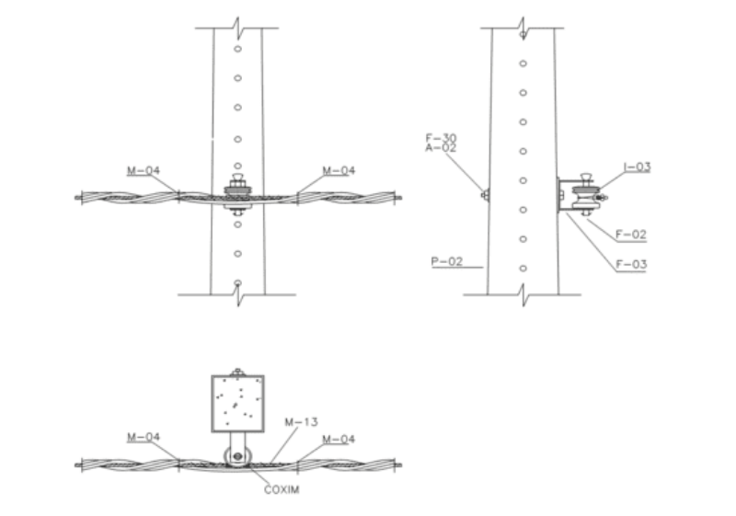
Tipo de Componente | Elemento | Código Material/Serviço | Descrição | Quantidade | Unidade | Aplicação | Valor | Data de Necessidade
MATERIAL | POSTE | 135220009 | ABRACADEIRA CINT 7,6X250MM NYL 6.6 PT | 2 | YUN | ODI | 0 | 31/07/2025 00:00:00
MATERIAL | POSTE | 134170001 | ARMACAO SEC 1EST AC ZC 110X16X150MM | 1 | YUN | ODI | 0 | 31/07/2025 00:00:00
MATERIAL | POSTE | 134830013 | ARRUELA QUAD AC ZC 38X38X3MM F Ø18MM | 1 | YUN | ODI | 0 | 31/07/2025 00:00:00
MATERIAL | POSTE | 123000001 | ISOL ROLD PORC VITR D:80MM E:70MM F:19MM | 1 | YUN | ODI | 0 | 31/07/2025 00:00:00
MATERIAL | POSTE | 134310020 | LACO PREF ROLD AC CA/CAL 2AWG/35MM² VM | 1 | YUN | ODI | 0 | 31/07/2025 00:00:00
MATERIAL | POSTE | 134700043 | PARAFUSO CAB QD AC ZC 200MM M16X2 PDE | 1 | YUN | ODI | 0 | 31/07/2025 00:00:00

 |  |  | PARAFUSO CAB QD AC ZC 250MM M16X2 PDE | OBS: NO CASO SEJA POSTE DE FIBRA | 250MM

